Sheet1
Numero: 1
Rol: | Participante
Nombre historia: | Guardar archivo
Descripcion: | Como participante quiero poder guardar el progreso de mi archivo con el nombre y ubicacion que yo desee.
Criterio de Aceptacion: | El participante hace click en el boton de guardar y le aparece el formulario para nombrar y escoger la ubicacion. Ademas puede escoger el tipo de archivo. Finalmente le da click al boton de "Save". En caso no se desee guardar, se presiona el boton de Cancel.

Numero: 2 |  | 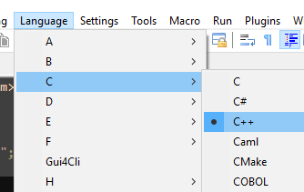
Rol: | Participante
Nombre historia: | Cambiar Lenguaje de programacion
Descripcion: | Como participante quiero poder cambiar el lenguaje de programacion de mi archivo para que la sintaxis del archivo usando dicho lenguaje sea bien representada.
Criterio de Aceptacion: | El participante le hace click (o con el shortcut Ctrl+S) en el menu "Language" y se muestran las iniciales de los lenguajes. Una vez encontrada la inicial de su lenguaje coloca su puntero sobre la inicial y procede a darle click al lenguaje que busca.

Numero: 3
Rol: | Participante
Nombre historia: | Aumentar/Disminuir Zoom
Descripcion: | Como participante deseo poder aumentar el zoom o disminuir el zoom en el archivo que se esta trabajando.
Criterio de Aceptacion: | El participante tiene 2 botones independientes para el aumento (shortcut: Ctrl + Mouse Wheel Up) o disminucion (shortcut: Ctrl + Mouse Wheel Down) del zoom. Al hacerle click al boton de Zoom in, el zoom aumenta en un porcentaje especifico. Por otro lado, al hacerle click al boton Zoom out, el zoom disminuye en un porcentaje especifico.

Numero: 4
Rol: | Participante
Nombre historia: | Deshacer/Rehacer una accion
Descripcion: | Como participante deseo poder deshacer o rehacer una accion realizada en el archivo.
Criterio de Aceptacion: | El participante tiene 2 botones independientes para deshacer (shortcut: Ctrl + Z o Alt + Retroceso) o rehacer (shortcut: Ctrl + Shift + Z o Ctrl + Y) una modificacion. Al hacerle click al boton de Undo, se borra la ultima modificacion del archivo. Por otro lado, al hacerle click al boton Redo, se restaura un cambio que haya sido eliminado. En caso no se haya realizado una modificacion, el boton de Redo queda inhablitado hasta que se elimine algo.

Numero: 5 |  | 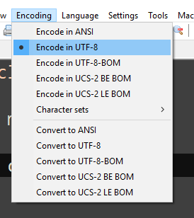 | 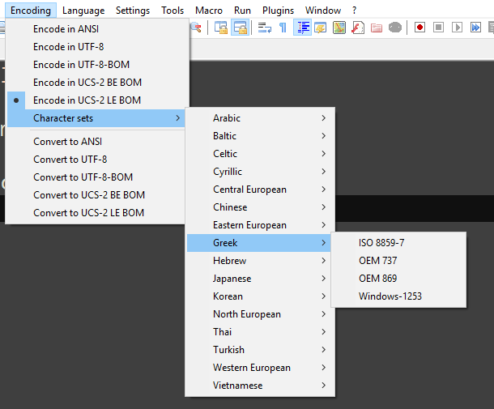
Rol: | Participante
Nombre historia: | Escoger o cambiar la codificacion del archivo
Descripcion: | Como participante deseo poder escoger o cambiar la codificacion del texto del archivo.
Criterio de Aceptacion: | El participante le hace click al menu "Encoding" y se nuestra una cascada que se divide en 2. La primera mitad sirve para escoger la codificacion. Se muestran las alternativas de ANSI, UTF-8, UTF-8-BOM, UCS-2 BE BOM, UCS-2 LE BOM y sets de caraceteres de otros idiomas que se abre en otra cascada aparte en la cual al seleccionar un idioma se muestra una cascada por idioma mostrando las codificaciones disponibles para ellos. En la segunda mitad se muestran las alternativas para conversion de codificacion. Aparecen las opciones de ANSI, UTF-8, UTF-8-BOM, UCS-2 BE BOM y UCS-2 LE BOM.

Número: 6 |  | 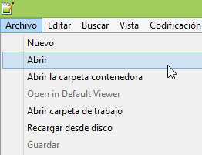
Rol: | Usuario
Nombre historia: | Editar archivo
Descripción: | Como usuario deseo elegir un archivo existente para poder editarlo.
Criterio de Aceptación: | El usuario hace click en el menú "Archivo", luego en la opción "Abrir". Esto deberá abrir un cuadro de diálogo. Luego de elegir el archivo, su contenido se debe mostrar en el editor.

Número: 7 |  | 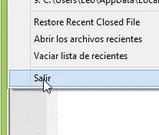 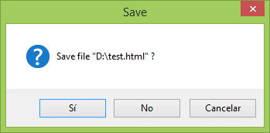
Rol: | Usuario
Nombre historia: | Guardar cambios al salir
Descripción: | Como usuario deseo poder guardar cambios al salir para evitar perder mi progreso.
Criterio de Aceptación: | El usuario hace click en el menú "Archivo", luego en la opción "Salir". Esto deberá abrir un cuadro de diálogo por cada archivo modificado preguntando si se quieren guardar los cambios con las opciones "Sí" "No" y "Cancelar" .
 | Si el usuario hace click en "Sí", el archivo modificado debe guardarse y luego la aplicación debe cerrarse.
 | Si el usuario hace click en "No", se deben descartar los cambios del archivo modificado y luego la aplicación debe cerrarse.
 | Si el usuario hace click en "Cancelar", el cuadro de diálogo debe cerrarse y la aplicación debe mantenerse abierta.

Número: 8 |  | 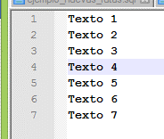 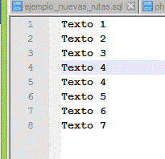
Rol: | Usuario
Nombre historia: | Duplicar linea
Descripción: | Como usuario deseo duplicar una linea para reducir la cantidad de texto a escribir.
Criterio de Aceptación: | Al presionar una combinación de teclas (por defecto Control + D), se debe agregar una linea debajo de la seleccionada y con el mismo contenido. La selección se debe mantener en la linea original.

Número: 9
Rol: | Usuario
Nombre historia: | Información del Archivo
Descripción: | Como usuario deseo visualizar la cantidad de caracteres y otros datos para poder tomar decisiones con respecto al archivo actual.
Criterio de Aceptación: | En la parte inferior de la pantalla deben aparecer los siguientes datos: - Cantidad de caracteres en el archivo - Cantidad de lineas - Linea y columna actual - Cantidad de caracteres y lineas seleccionados (cuando se sombrea texto) Esta información debe actualizarse en tiempo real

Número: 10
Rol: | Usuario
Nombre historia: | Crear nuevo archivo
Descripción: | Como usuario deseo poder crear un nuevo archivo para guardar información nueva
Criterio de Aceptación: | Al presionar en el menú "Archivo" y luego en la opción "Nuevo", una nueva pestaña debe aparecer con contenido vacío. El contenido debe almacenarse temporalmente hasta que el usuario decida guardar (Historia de usuario 1) o descartar el contenido.

